Bug Report
Баг репорты по сайту http://130.193.37.179/app/pets
Исполнитель: Федоров Дмитрий (intqap 1037)

Number | Title | Priority | Preconditions | Steps | Result |  | Enviroment | Comment
 |  |  |  |  | Expected Result | Actual Result
BR-1 | Сайт содержит информацию не только о собаках | Low |  | 1) Откройте страницу http://130.193.37.179/app/pets? | Сайт содержит информацию о бездомных собаках | Сайт так же содержит информацию о кошках и попугаях | Windows 10 64x (сборка 19044.2130) Mozilla Firefox 106.0.1

BR-2 | Поля ввода "имя", "фамилия", "отчество", в окне "Приютить питомца" принимают числовые значения | High | Открыта страница http://130.193.37.179/app/pets Открыто всплывающее окно "Приютить питомца" | 1) в поле "имя" ввести: 1111 2) в поле "фамилия" ввести: 222 3) в поле "отчество" ввести: 333 | Под полем ввода появляется сообщение о недопустимых символах | Поле ввода принимает цифры, появляется зеленая "галочка" | Windows 10 64x (сборка 19044.2130) Mozilla Firefox 106.0.1
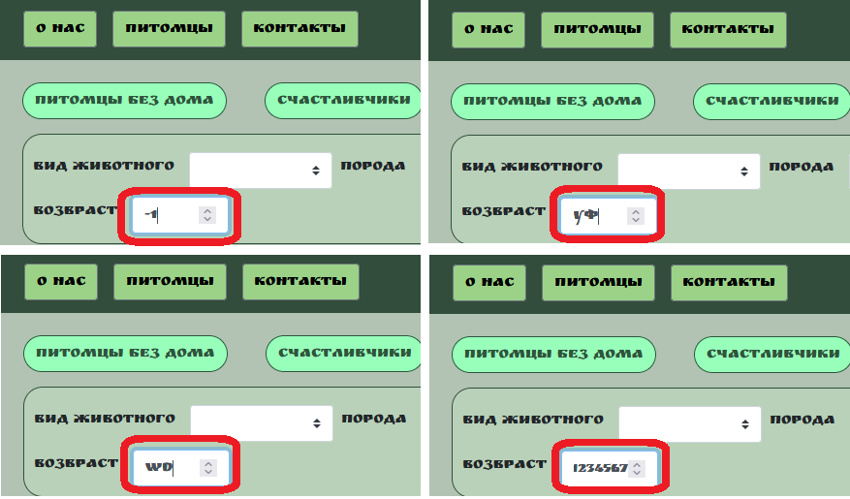
BR-3 | Поле "Возраст" принимает недопустимые значения | High | Открыта страница http://130.193.37.179/app/pets Кликните мышкой в поле "Возраст" | 1) Введите отритцательное значение 2) Введите буквенные значения 3) Введите значение больше 99 | Поле "Возраст" принимает только числа от 0 до 99 | Поле "Возраст" принимает отрицательные значения, буквенные (кирилица и латиница), а так же большое количество введеных символов | Windows 10 64x (сборка 19044.2130) Mozilla Firefox 106.0.1

BR-4 | Поле "найти питомца" не работает на странице "О нас" | High | Открыта страница http://130.193.37.179/app/about | 1) Кликните мышкой в поле "найти питомца". 2) Введите имя "Мухтар" 3) Нажмите Enter | Осуществился переход на карточку питомца "Мухтар" | Введенная в поле ввода информация пропадает, поиск не осуществляется | Windows 10 64x (сборка 19044.2130) Mozilla Firefox 106.0.1

BR-5 | Поле "найти питомца" не работает на странице "Контакты" | High | Открыта страница http://130.193.37.179/app/contact | 1) Кликните мышкой в поле "найти питомца". 2) Введите имя "Феликс" 3) Нажмите Enter | Осуществился переход на карточку питомца "Феликс" | Введенная в поле ввода информация пропадает, поиск не осуществляется | Windows 10 64x (сборка 19044.2130) Mozilla Firefox 106.0.1

BR-6 | Поле "найти питомца" не работает на странице выбранного питомца | High | Выбрать карточку любого питомца | 1) Кликните мышкой в поле "найти питомца". 2) Введите имя "Феликс" 3) Нажмите Enter | Осуществился переход на карточку питомца "Феликс" | Введенная в поле ввода информация пропадает, поиск не осуществляется | Windows 10 64x (сборка 19044.2130) Mozilla Firefox 106.0.1

BR-7 | Кнопка "Питомцы без дома" показывает не всех питомцев без дома | High | Открыта страница http://130.193.37.179/app/pets | 1) Кликните мышкой на кнопку "Питомцы без дома" | На главном экране показаны питомцы с пометкой на карточке "без дома" | На главном экране показаны не все питомцы с пометкой "без дома" | Windows 10 64x (сборка 19044.2130) Mozilla Firefox 106.0.1 | Карточка животного "Сэм" в ответе имеет значение "null" в параметре "status", который отвечает за присовение животному статуса без дома.

BR-8 | Дроплист "Вид животного" содержит некорректные и дублирующиеся значения | High | Открыта страница http://130.193.37.179/app/pets | 1) Кликните мышкой в поле "Вид животного" | Дроплист содержит названия животных, названия не повторяются | Дроплист содержит пункт "Герой", дублируются значения "кот" и "кошка", дублируются значения "обезьянка". Отсутствуют пункты "Попугай" и "Собака" | Windows 10 64x (сборка 19044.2130) Mozilla Firefox 106.0.1

BR-9 | Дроплист "Порода" содержит неполный список пород | High | Открыта страница http://130.193.37.179/app/pets | 1) Кликните мышкой в поле "Порода" | Дроплист содержит породы животных присутствующих на сайте | Дроплист не содержит породу "сибирская кошка". Порода "питбуль" дублируется в списке | Windows 10 64x (сборка 19044.2130) Mozilla Firefox 106.0.1

BR-10 | Дроплист "Пол" содержит недопустимые значения | High | Открыта страница http://130.193.37.179/app/pets | 1) Кликните мышкой в поле "Пол" | Дроплист содержит два значения: "мальчик" и "девочка" | Дроплист так же содержит значения: "вилка", "зеленый", "кабель", "розетка". | Windows 10 64x (сборка 19044.2130) Mozilla Firefox 106.0.1

BR-11 | Введеная в поля ввода информация сбрасывается при обновлении страницы | High | Открыта страница http://130.193.37.179/app/pets | 1) Заполните значения полей "Вид животного", "Порода", "Пол", "Возраст". 2) Обновите страницу (F5) ___________________________ 1) Выберете значения поля "Сортировать по" 2) Обновите страницу (F5) | Введеная информация осталась в полях | Значения полей сбросились | Windows 10 64x (сборка 19044.2130) Mozilla Firefox 106.0.1

BR-12 | Сортировка по "Возраст" и "Возраст(назад)" работает с нарушением логики | Medium | Открыта страница http://130.193.37.179/app/pets | 1) В поле "Сортировать по" выбираем значение "Возраст" 2) В поле "Сортировать по" выбираем значение "Возраст(назад)" | 1) Животные расположены в порядке: Мухтар, Гоша, Феликс, Сэм 2) Животные расположены в порядке: Сэм, Феликс, Гоша, Мухтар | 1) Животные расположены в порядке: Мухтар, Гоша, Феликс, Сэм 2) Животные расположены в порядке: Феликс, Сэм Гоша, Мухтар | Windows 10 64x (сборка 19044.2130) Mozilla Firefox 106.0.1 | При сортировке "Возраст" Феликс младше Сэма При сортировке "Возраст(назад)" Сэм младше Феликса

BR-13 | Всплывающее окно "Приютить питомца" не имеет уникальных названий полей ввода | High | Открыта страница http://130.193.37.179/app/pets | 1) Выберете любого питомца со статусом "без дома" 2) Нажмите на кнопку "Без дома" на карточке питомца | Появляется всплывающее окно "Приютить питомца" с уникальными названиями полей ввода: имя, фамилия, отчество, телефон, email. | Появляется всплывающее окно "Приютить питомца" с названием полей ввода "field.name" | Windows 10 64x (сборка 19044.2130) Mozilla Firefox 106.0.1 | Нужно либо убрать надпись "field.name" либо изменить ее на название ссотвтетсвующее полю
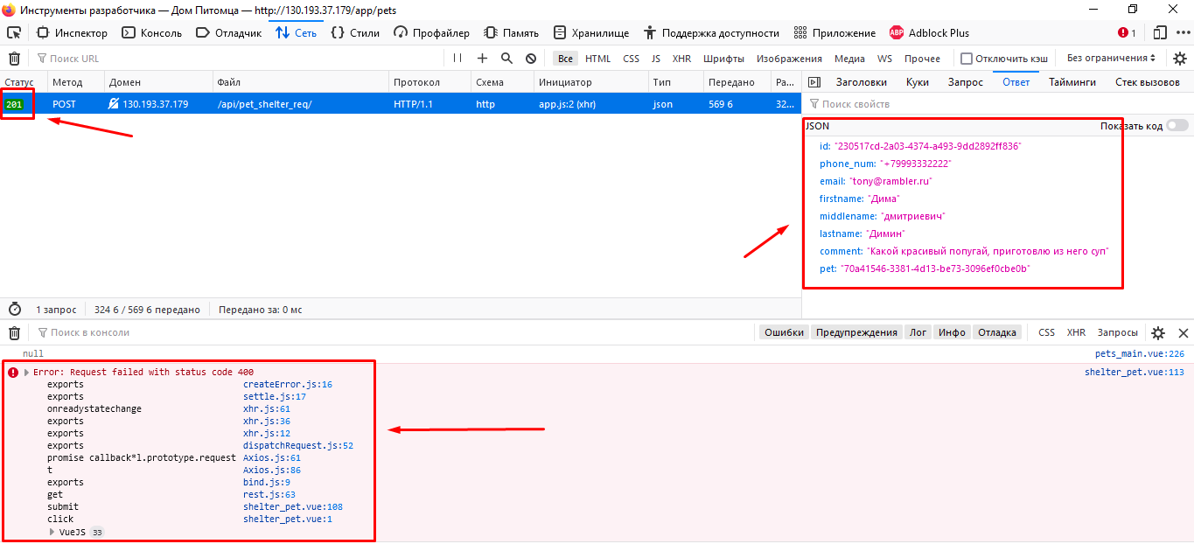
BR-14 | Всплывающее окно "Приютить питомца" не позволяет приютить питомца | High | Открыта страница http://130.193.37.179/app/pets Выбран питомец "Без дома" | 1) Нажаь на кнопку "Без дома" 2) В всплывающем окне "приютить питомца" заполнить все поля валидной информацией 3) Нажать на кнопку "ДА" | статус карточки питомца изменился с "Без дома" на "Хотят забрать" | Ничего не происходит | Windows 10 64x (сборка 19044.2130) Mozilla Firefox 106.0.1 | Ответ сервера: 201 Created Сущность создается, но визуально ничего не происходит

BR-15 | Всплывающее окно "Приютить питомца" закрыватеся при обновлении страницы | High | Открыта страница http://130.193.37.179/app/pets Выбран питомец "Без дома" | 1) Заполнить поля ввода в всплывающем окне "Приютить питомца" 2) Обновить страницу (F5) | Введеная информация осталась в полях ввода | Всплывающее окно "Приютить питомца" закрывается. Информация в полях ввода отсуттвует при повторном открытии окна "Приютить питомца". | Windows 10 64x (сборка 19044.2130) Mozilla Firefox 106.0.1

BR-16 | Кнопки социальных сетей в футере не осуществляют переход на соответствующие ресурсы | High | Открыта страница http://130.193.37.179/app/pets | 1) Нажать на кнопку "инстаграм" 2) Нажать на кнопку "тик-ток" 3) Нажать на кнопку "ютуб" 4) Нажать на кнопку "телеграм" | Осуществился переход на страницу соответствующего ресурса | Ничего не происходит. | Windows 10 64x (сборка 19044.2130) Mozilla Firefox 106.0.1 | Не отправляются запросы на сервер. Вкладка "Сеть" не содержит запрос на сервер. В коде всех кнопок отсутствует синтаксис <a href="URL">...</a>

BR-17 | Некрасиво отображаются кнопки в хеддере | Medium | Открыта мобильная версия страницы http://130.193.37.179/app/pets | 1) Откройте мобильную версию страницы | Кнопки хеддера расположены по уровню и по одной ширине | Кнопки расположены "лесенкой", | Samsung Galaxy s10/s10+ Android 11 SamsungBrowser/14.2
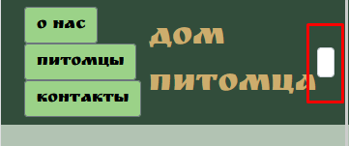
BR-18 | Некорректно отображается поле ввода "Найти питомца | High | Открыта мобильная версия страницы http://130.193.37.179/app/pets | 1) Откройте мобильную версию страницы | Поле "Найти питомца" отображается корректно и удобно | Поле "Найти питомца" смещено вправо и почти не видно | Samsung Galaxy s10/s10+ Android 11 SamsungBrowser/14.2

BR-19 | Визуально некрасивое отображение полей ввода "Вид животного", "Порода", "Пол", "Возраст" | Medium | Открыта мобильная версия страницы http://130.193.37.179/app/pets | 1) Откройте мобильную версию страницы | Поля ввода "Вид животного", "Порода", "Пол", "Возраст" отображаются корректно и одинаково по ширине | Поля ввода имеют разную ширину | Samsung Galaxy s10/s10+ Android 11 SamsungBrowser/14.2

BR-20 | Карточки животных обрезанны справа | Medium | Открыта мобильная версия страницы http://130.193.37.179/app/pets | 1) Откройте мобильную версию страницы | Карточки животных отображенны корректно и красиво | Карточки животных обрезаны справа, так же обрезаны кнопки "хотят забрать" и "без дома" | Samsung Galaxy s10/s10+ Android 11 SamsungBrowser/14.2

BR-21 | Некорректное отображение элементов в футере | High | Открыта мобильная версия страницы http://130.193.37.179/app/pets | 1) Откройте мобильную версию страницы | Элементы футера расположены красиво и выровненны | Элементы футера "наезжают" друг на друга | Samsung Galaxy s10/s10+ Android 11 SamsungBrowser/14.2

BR-22 | Шрифт RuslanDisplay не применяется к полям "Вид животного", "Порода", "Пол", "Сортировать по" | Medium | Открыта страница http://130.193.37.179/app/pets | 1) Открыть дроплист "Вид животного" 2) Открыть дроплист "Порода" 3) Открыть дроплист "Пол" 4) Открыть дроплист "Сортировать по" | Шрифт RuslanDisplay применяется на все текстовые значения | Шрифт RuslanDisplay не применяется | Windows 10 64x (сборка 19044.2130) Mozilla Firefox 106.0.1

BR-23 | Панели сортировки животных не одинаковы по размерам | Medium |  | 1) Открыть страницу http://130.193.37.179/app/pets | Размеры панелей сортировки животных имеют одинаковые размеры | Размеры панелей сортировки животных имеют разные размеры | Windows 10 64x (сборка 19044.2130) Mozilla Firefox 106.0.1 | Было бы визуально удобнее если бы панели сортировки были одинаковой высоты

BR-24 | Поля ввода "Вид животного" и "Возраст" не выровненны по вертикали | Medium |  | 1) Открыть страницу http://130.193.37.179/app/pets | Поля ввода "Вид животного" и "Возраст" выровненны по вертикали и визуально удобно расположены | Поле "Возраст" расположено левее поля "Вид животного" | Windows 10 64x (сборка 19044.2130) Mozilla Firefox 106.0.1 | Рекомендуемый дизайн:

